关系图
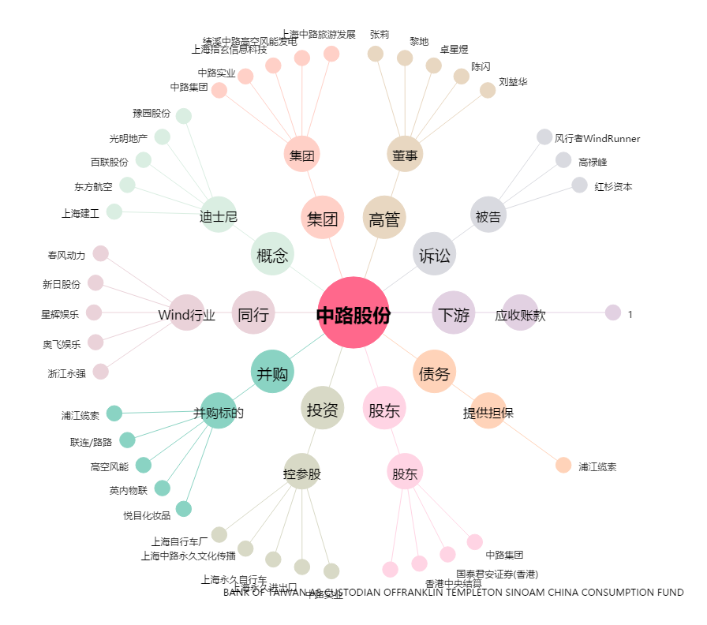
中路股份[600818.SH] - 关系概览图

